상품제안서
나오 풍량조절 차량용 공기청정기 | 상품코드: S39039

 |  |  |  |  |  |  | 02-713-8555 | www.synergygift.co.kr
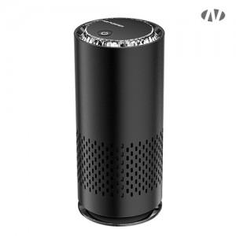 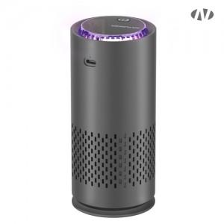 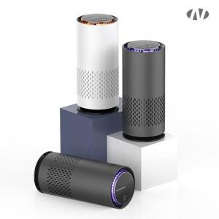

【상세/제작정보】 | [인쇄가능 최대사이즈]<br>레이저인쇄 : 정면 가로 25mm x 세로 50mm<br>풀컬러 UV인쇄 : 정면 가로 25mm x 세로 50mm

【인쇄/포장옵션】 | 레이저 / 포장지포장

【공급단가】 | 수량 | 20~ | 50~ | 100~ | 500~ | 1,000~
*VAT별도 | 단가 | 16,100원 | 15,100원 | 14,700원 | 13,700원 | 13,500원

【상품 URL】 | https://www.synergygift.co.kr:443/src/goods_detail.php?gdno=39039

